상품제안서
엑스트라 볼트-S8 도킹형보조배터리 4500mAh | 상품코드: S30104

 |  |  |  |  |  |  | 02-713-8555 | www.synergygift.co.kr
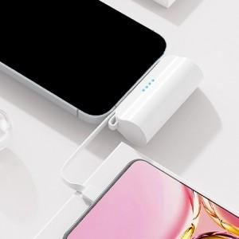

【상세/제작정보】

【인쇄/포장옵션】 | 실크, 레이저 / 포장지포장

【공급단가】 | 수량 | 50~ | 100~ | 500~ | 1,000~ | 2,000~
*VAT별도 | 단가 | 10,430원 | 10,040원 | 9,660원 | 9,270원 | 9,040원

【상품 URL】 | https://www.synergygift.co.kr:443/src/goods_detail.php?gdno=30104

